상품제안서
뉴클 휴대용 3단 핸디 거치 선풍기 C타입 2000mAh뉴클 휴대용 3단 핸디 거치 선풍기 C타입 2000mAh | 상품코드: F31272

 |  |  |  |  |  |  | 02-412-0044 | www.easy1.co.kr
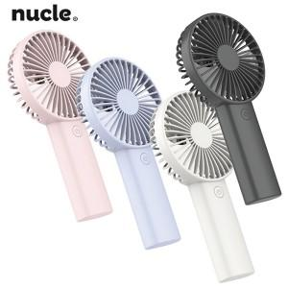

【상세/제작정보】 | <p>＊택배비별도 한박스 50개입 6000원(VAT별도)&nbsp;</p>

【인쇄/포장옵션】 | 레이저 / 종이케이스

【공급단가】 | 수량 | 100~ | 300~ | 500~ | 1,000~ | 3,000~
*VAT별도 | 단가 | 4,080원 | 4,010원 | 3,910원 | 3,840원 | 3,740원

【상품 URL】 | http://www.easy1.co.kr/src/goods_detail.php?gdno=31272

